z141
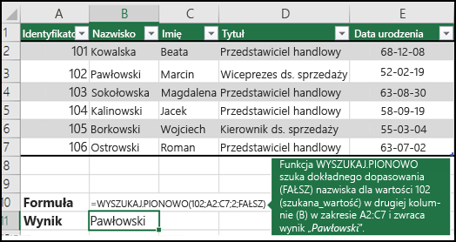
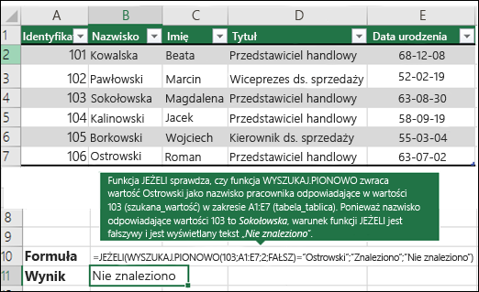
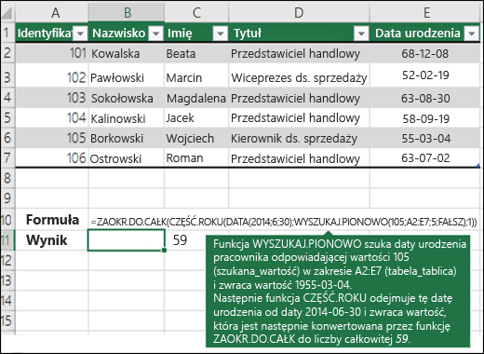
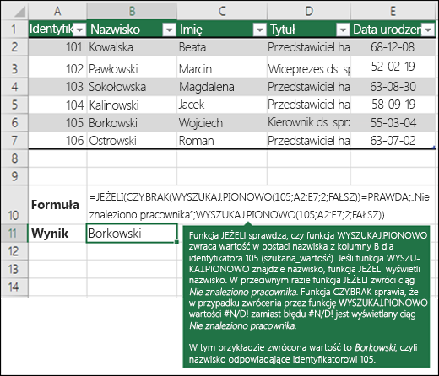
koszt |  | cena |  | cena
produkt 17 | 88.95 |  | produkt 19 | 131.76
produkt 3 | 86.38 |  | produkt 20 | 131.14
produkt 7 | 85.07 |  | produkt 1 | 149.91
produkt 11 | 83.94 |  | produkt 10 | 157.13
produkt 13 | 81.28 |  | produkt 13 | 312.65
produkt 19 | 68.81 |  | produkt 4 | 134.77
produkt 4 | 64.54 |  | produkt 3 | 190.50
produkt 18 | 61.90 |  | produkt 2 | 512.29
produkt 8 | 55.16 |  | produkt 12 | 149.84
produkt 2 | 53.65 |  | produkt 14 | 100.08
produkt 9 | 37.62 |  | produkt 15 | 134.21
produkt 6 | 34.57 |  | produkt 9 | 155.82
produkt 12 | 32.55 |  | produkt 6 | 164.62
produkt 16 | 32.17 |  | produkt 16 | 156.51
produkt 1 | 31.40 |  | produkt 18 | 163.34
produkt 15 | 17.81 |  | produkt 8 | 104.04
produkt 14 | 77.10 |  | produkt 5 | 165.33
produkt 10 | 12.27 |  | produkt 17 | 168.40
produkt 20 | 67.80
produkt 5 | 72.72

